圖表索引
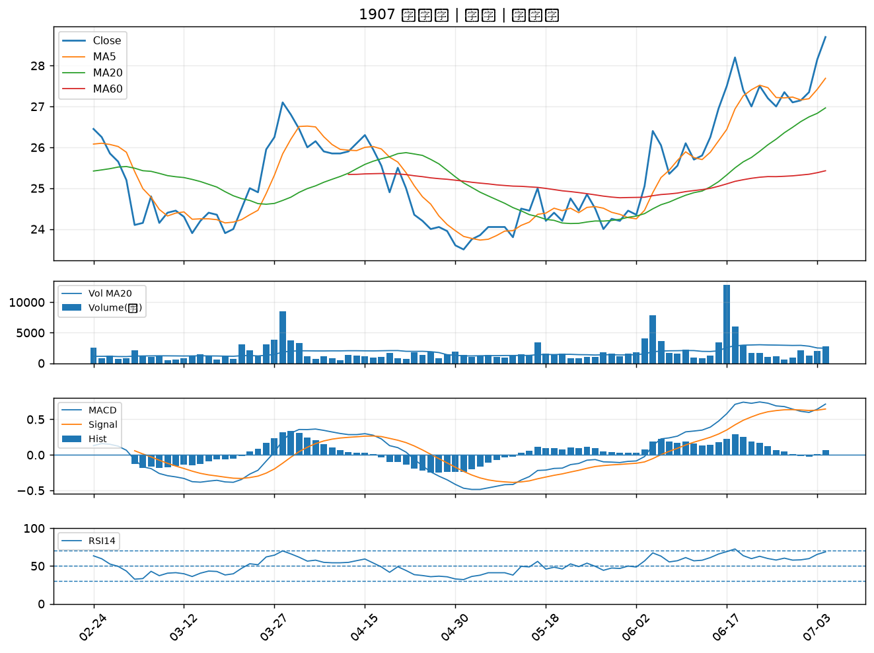
股票代號 | 股票名稱 | 市場 | 買進觀察分級 | 主力突破分數 | 圖表路徑
8131 | 福懋科 | 上市 | A級 | 7 | output/charts/20260706/8131_福懋科.png
2836 | 高雄銀 | 上市 | A級 | 7 | output/charts/20260706/2836_高雄銀.png
1216 | 統一 | 上市 | A級 | 6 | output/charts/20260706/1216_統一.png
3511 | 矽瑪 | 上櫃 | A級 | 6 | output/charts/20260706/3511_矽瑪.png
1609 | 大亞 | 上市 | A級 | 6 | output/charts/20260706/1609_大亞.png
3004 | 豐達科 | 上市 | A級 | 6 | output/charts/20260706/3004_豐達科.png
5302 | 太欣 | 上櫃 | A級 | 6 | output/charts/20260706/5302_太欣.png
1227 | 佳格 | 上市 | A級 | 6 | output/charts/20260706/1227_佳格.png
4114 | 健喬 | 上櫃 | A級 | 6 | output/charts/20260706/4114_健喬.png
3625 | 西勝 | 上櫃 | A級 | 6 | output/charts/20260706/3625_西勝.png
2103 | 台橡 | 上市 | A級 | 6 | output/charts/20260706/2103_台橡.png
1810 | 和成 | 上市 | A級 | 6 | output/charts/20260706/1810_和成.png
6257 | 矽格 | 上市 | A級 | 5 | output/charts/20260706/6257_矽格.png
2428 | 興勤 | 上市 | A級 | 5 | output/charts/20260706/2428_興勤.png
6129 | 普誠 | 上櫃 | A級 | 5 | output/charts/20260706/6129_普誠.png
2390 | 云辰 | 上市 | A級 | 5 | output/charts/20260706/2390_云辰.png
5299 | 杰力 | 上櫃 | A級 | 5 | output/charts/20260706/5299_杰力.png
6109 | 亞元 | 上櫃 | A級 | 5 | output/charts/20260706/6109_亞元.png
1762 | 中化生 | 上市 | A級 | 5 | output/charts/20260706/1762_中化生.png
3176 | 基亞 | 上櫃 | A級 | 5 | output/charts/20260706/3176_基亞.png
1310 | 台苯 | 上市 | A級 | 5 | output/charts/20260706/1310_台苯.png
6781 | AES-KY | 上市 | A級 | 5 | output/charts/20260706/6781_AES-KY.png
2399 | 映泰 | 上市 | A級 | 4 | output/charts/20260706/2399_映泰.png
1727 | 中華化 | 上市 | A級 | 4 | output/charts/20260706/1727_中華化.png
2351 | 順德 | 上市 | A級 | 4 | output/charts/20260706/2351_順德.png
6290 | 良維 | 上櫃 | A級 | 4 | output/charts/20260706/6290_良維.png
3015 | 全漢 | 上市 | A級 | 4 | output/charts/20260706/3015_全漢.png
1563 | 巧新 | 上市 | A級 | 4 | output/charts/20260706/1563_巧新.png
6179 | 亞通 | 上櫃 | A級 | 4 | output/charts/20260706/6179_亞通.png
1907 | 永豐餘 | 上市 | A級 | 4 | output/charts/20260706/1907_永豐餘.png

8131 福懋科｜A級
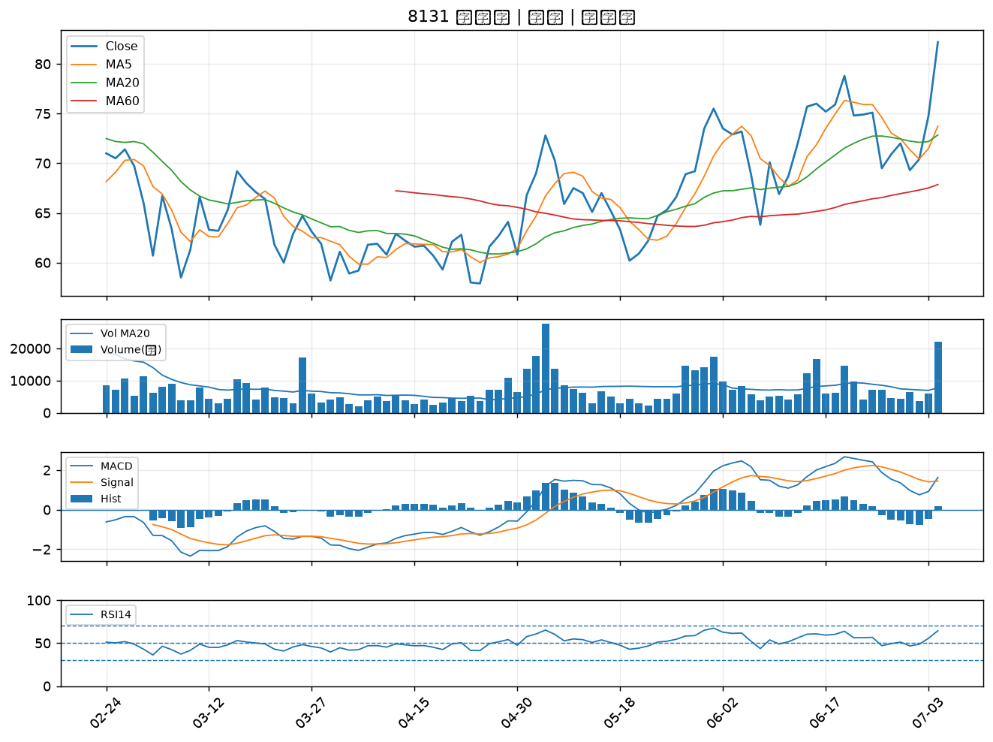

2836 高雄銀｜A級
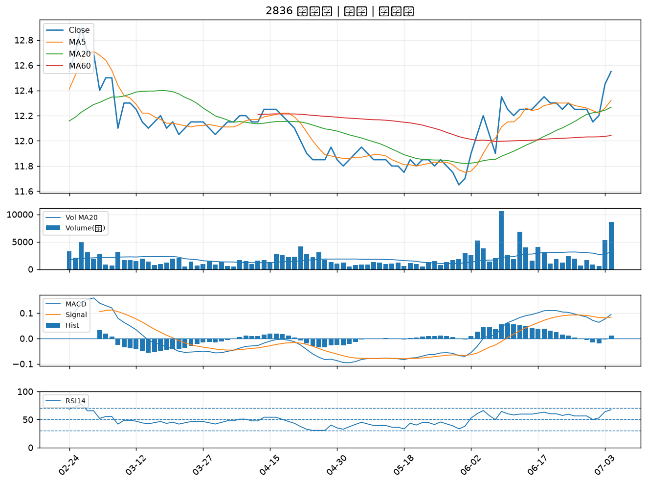

1216 統一｜A級
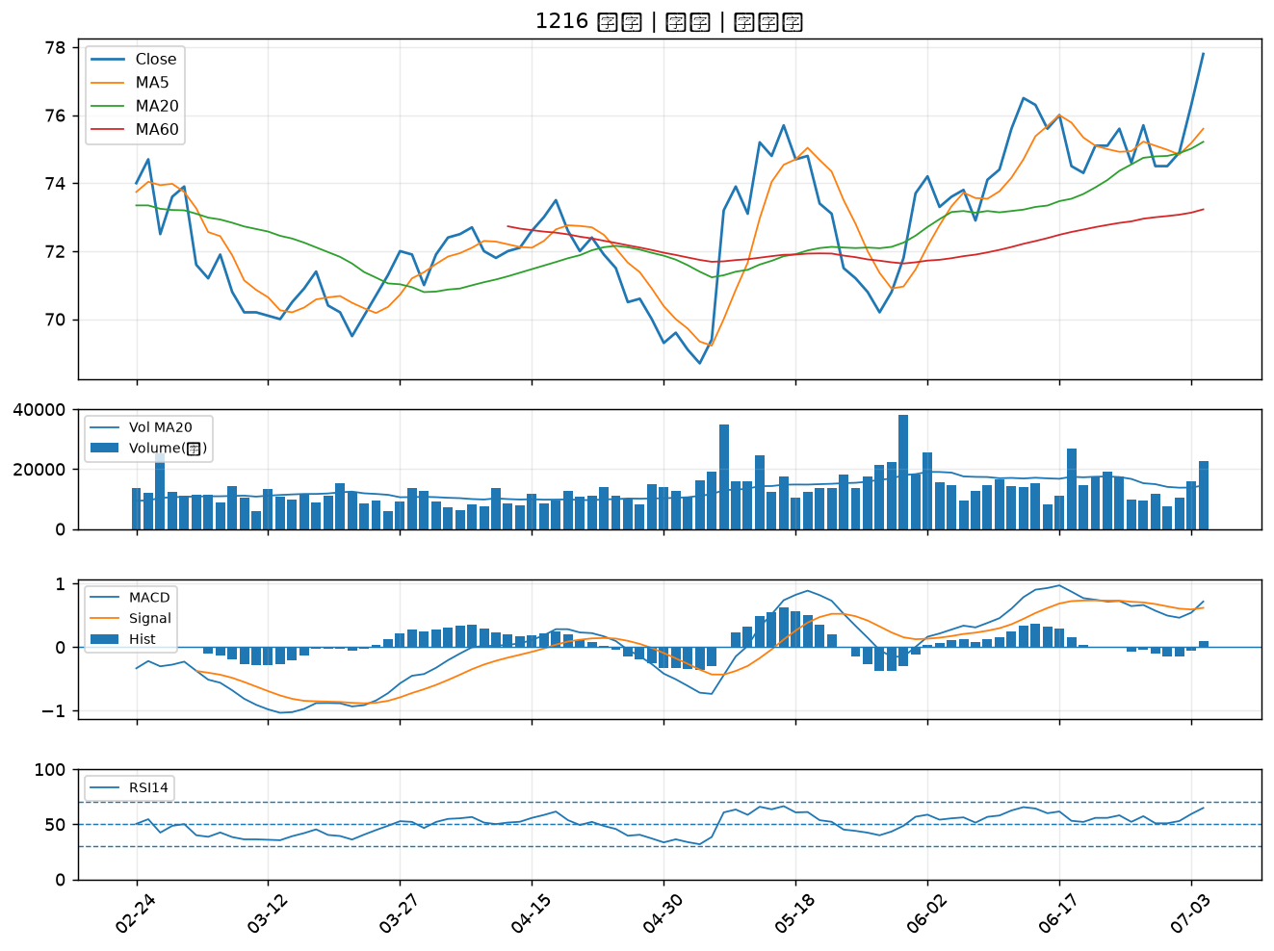

3511 矽瑪｜A級
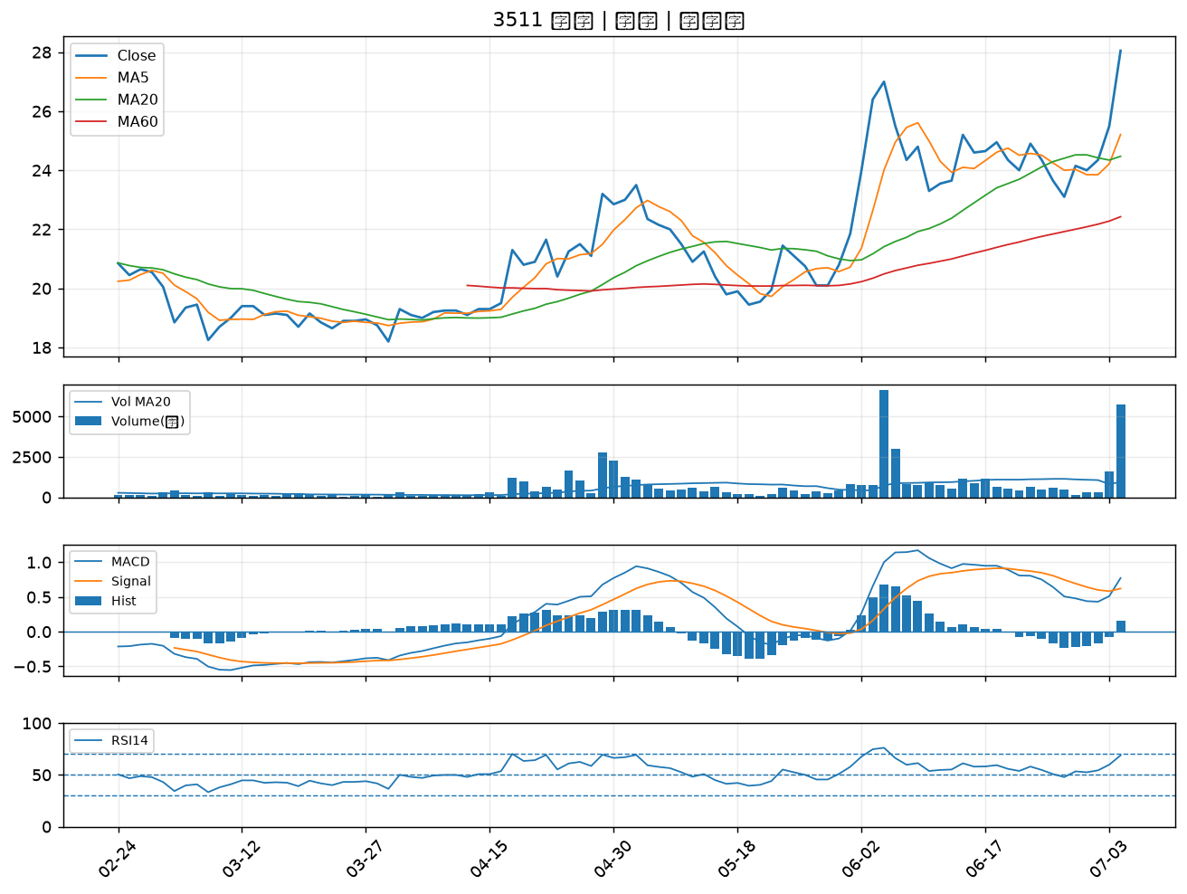

1609 大亞｜A級
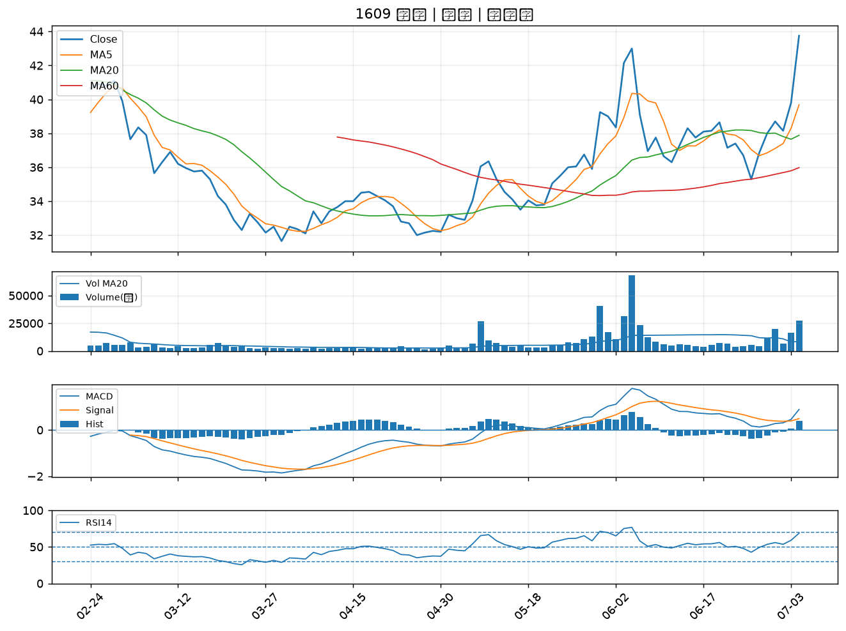

3004 豐達科｜A級
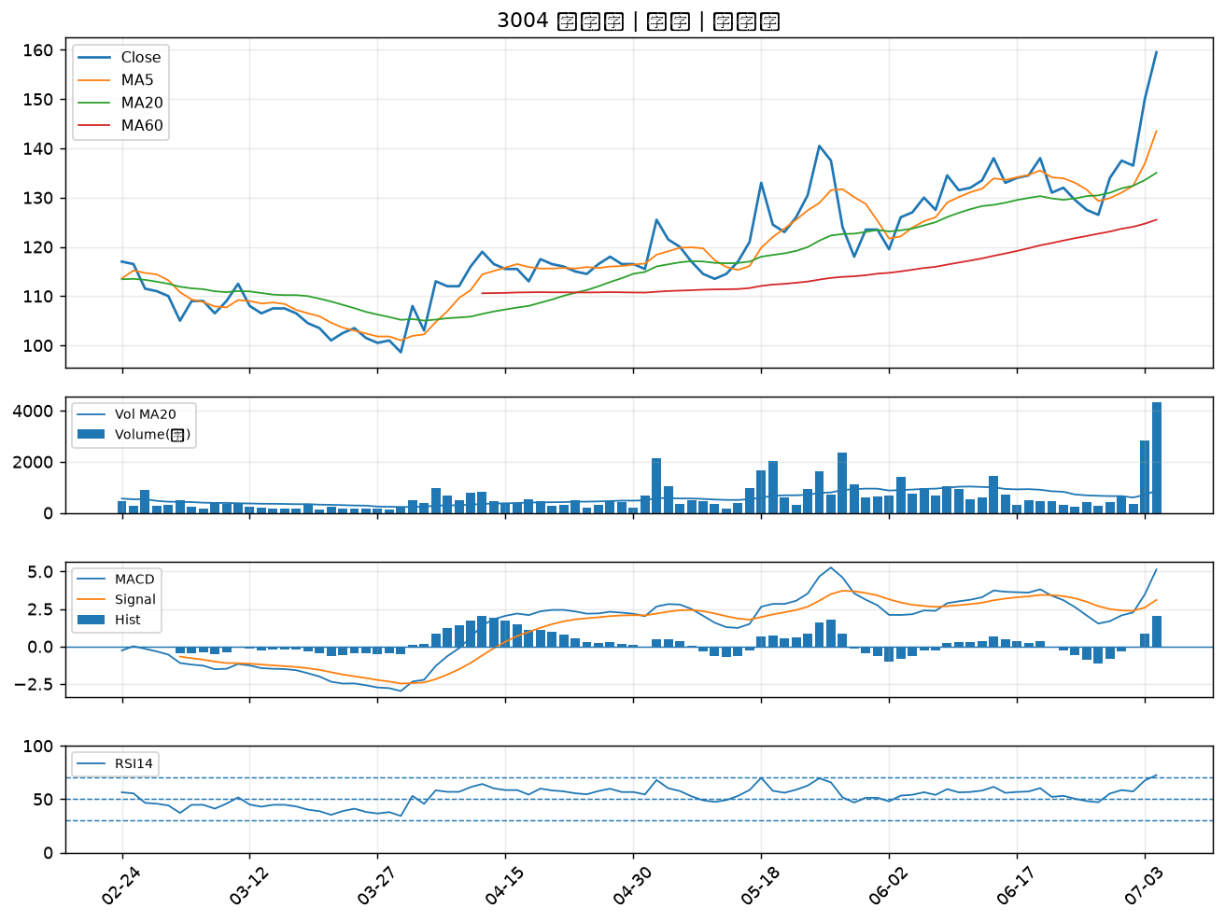

5302 太欣｜A級
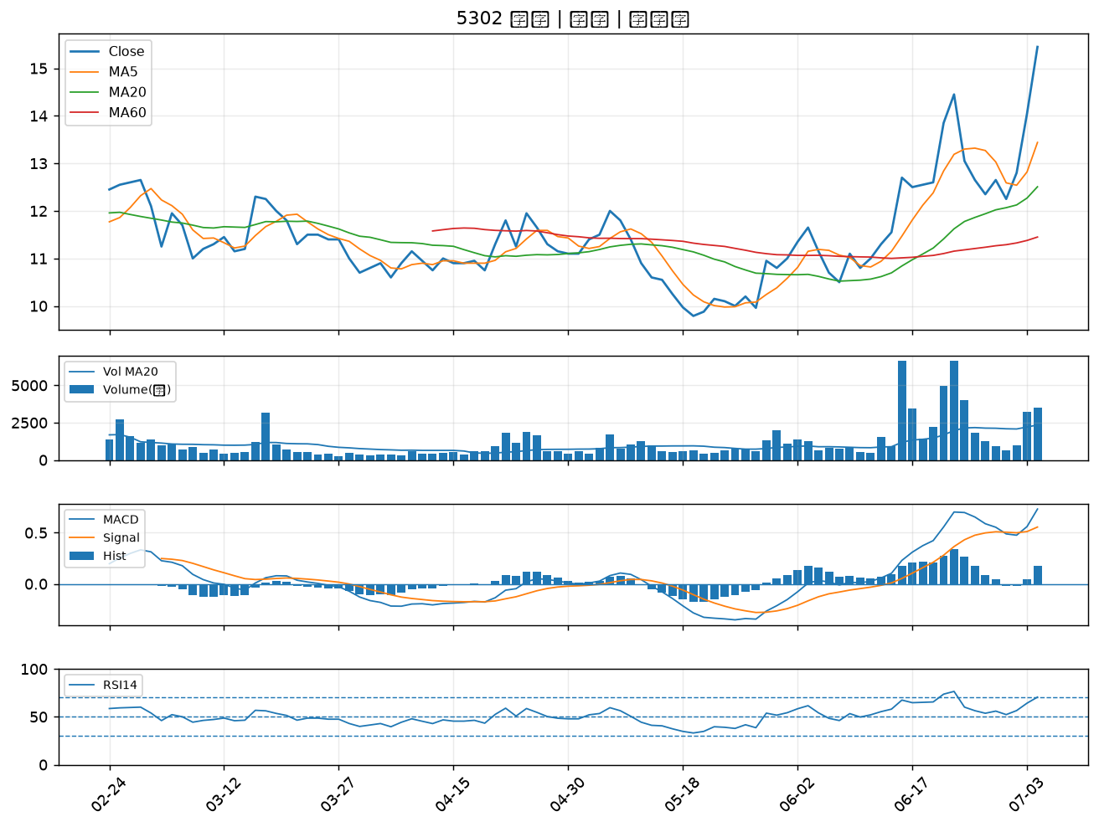

1227 佳格｜A級
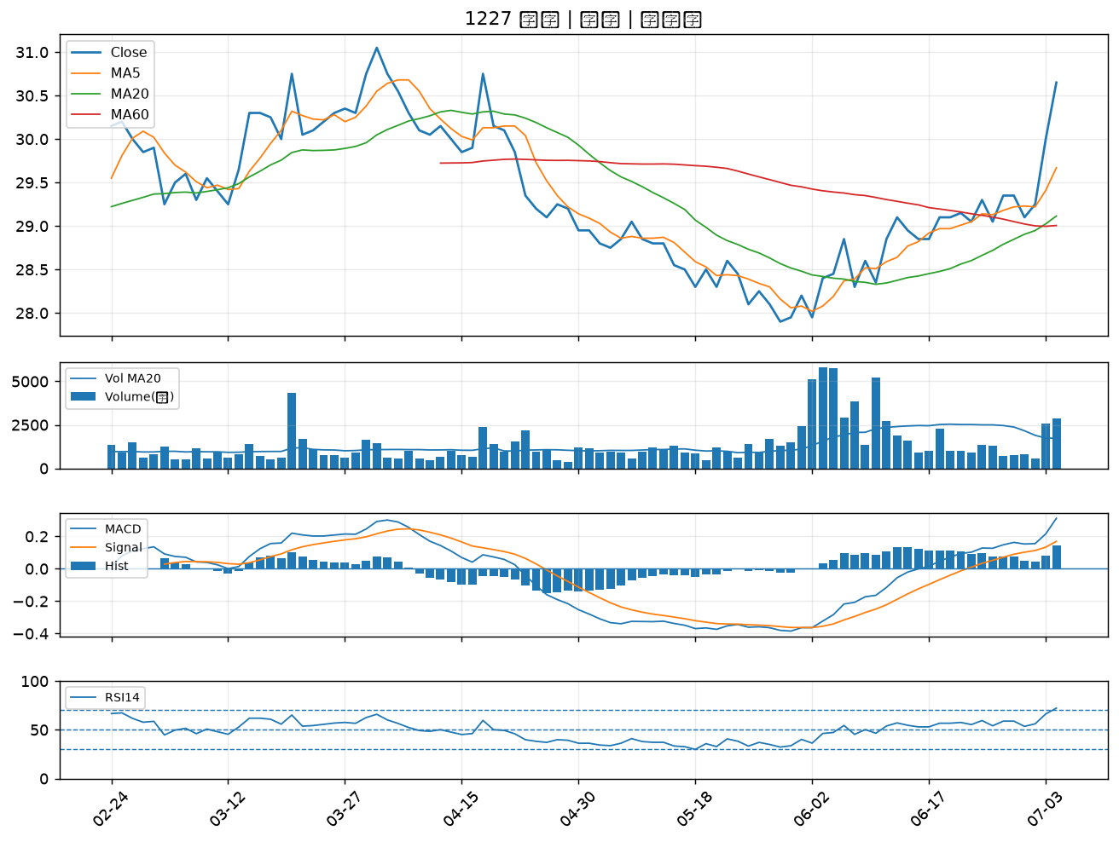

4114 健喬｜A級
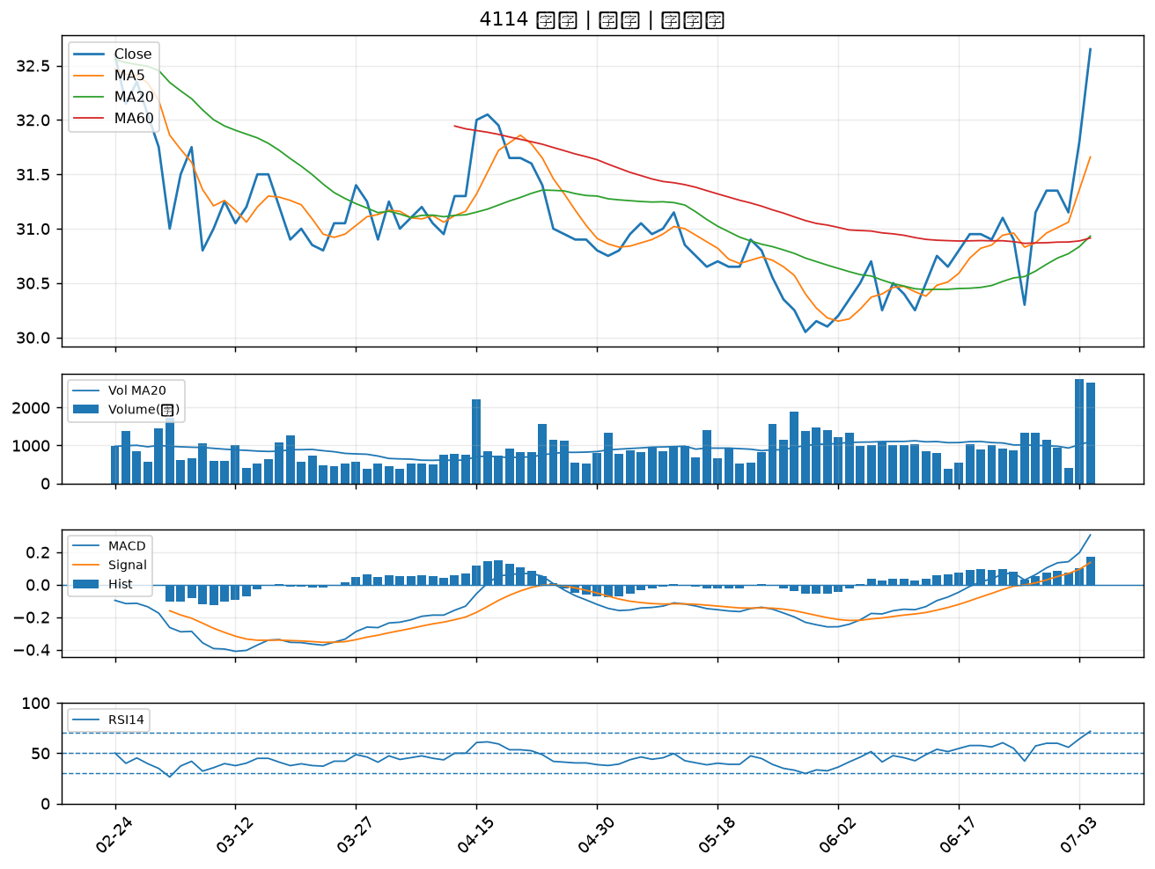

3625 西勝｜A級
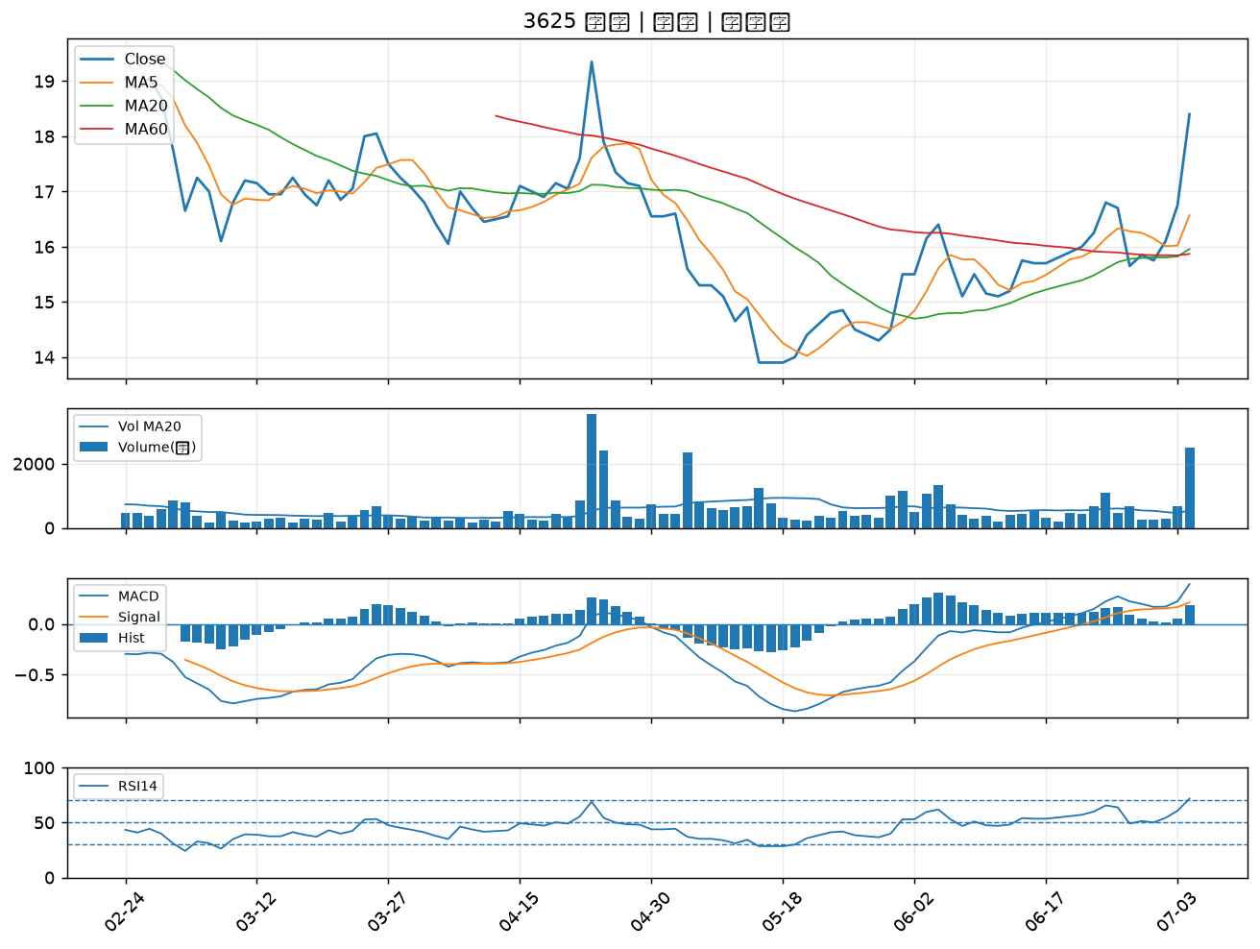

2103 台橡｜A級
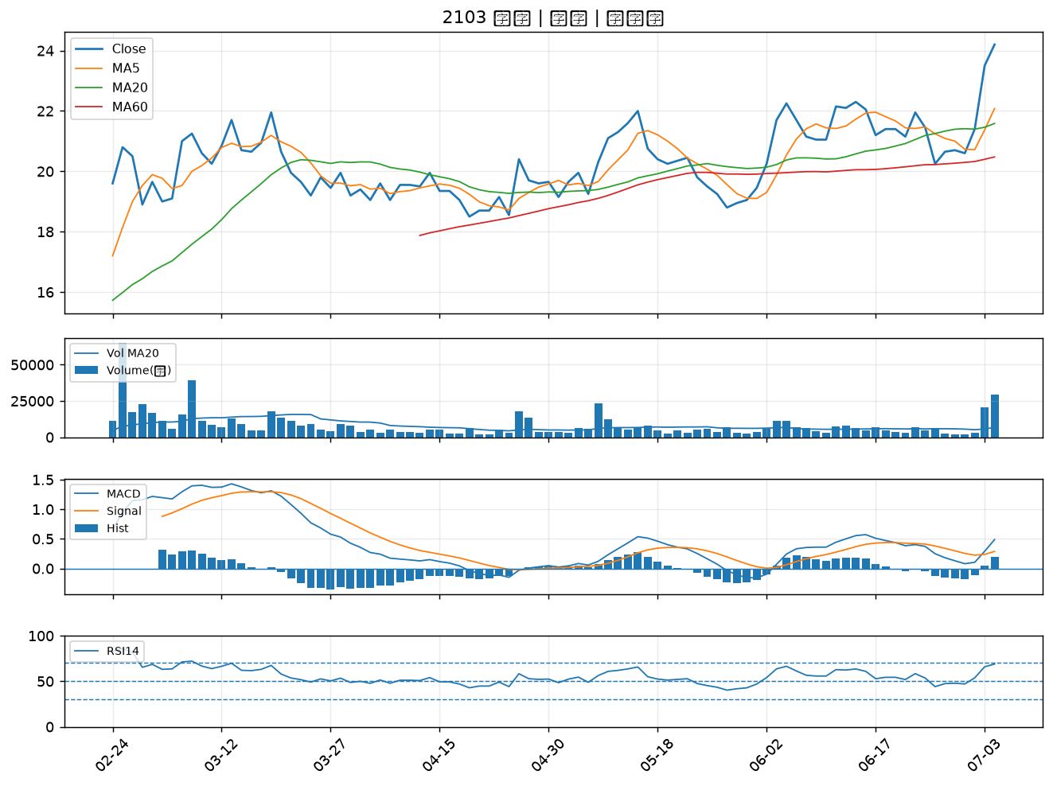

1810 和成｜A級
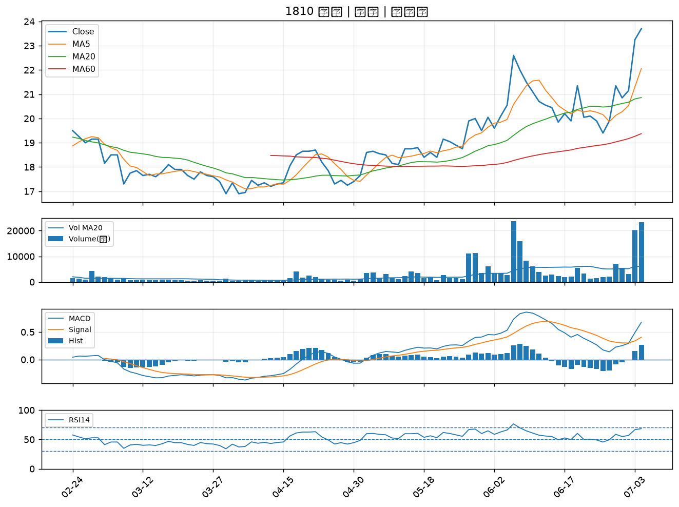

6257 矽格｜A級
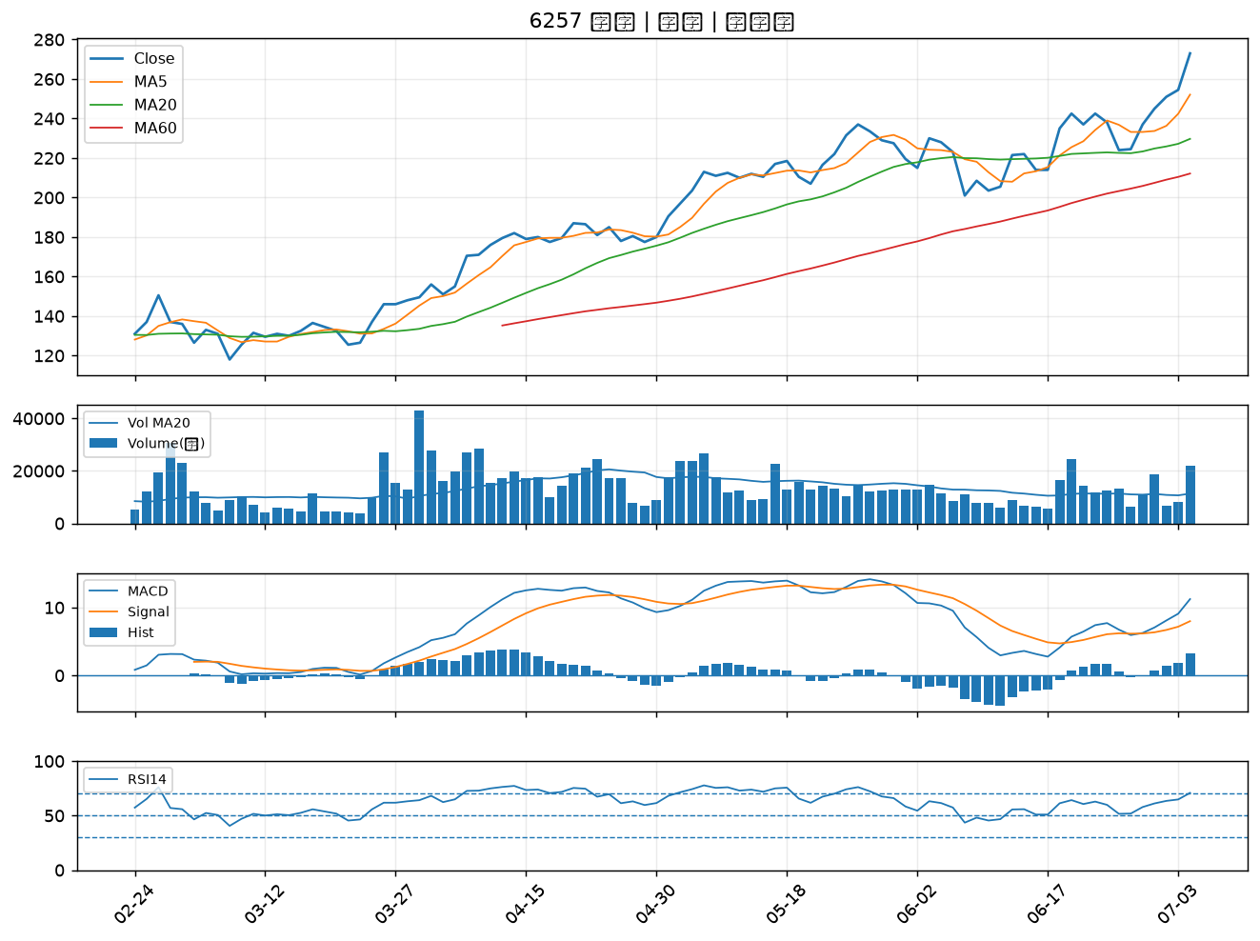

2428 興勤｜A級
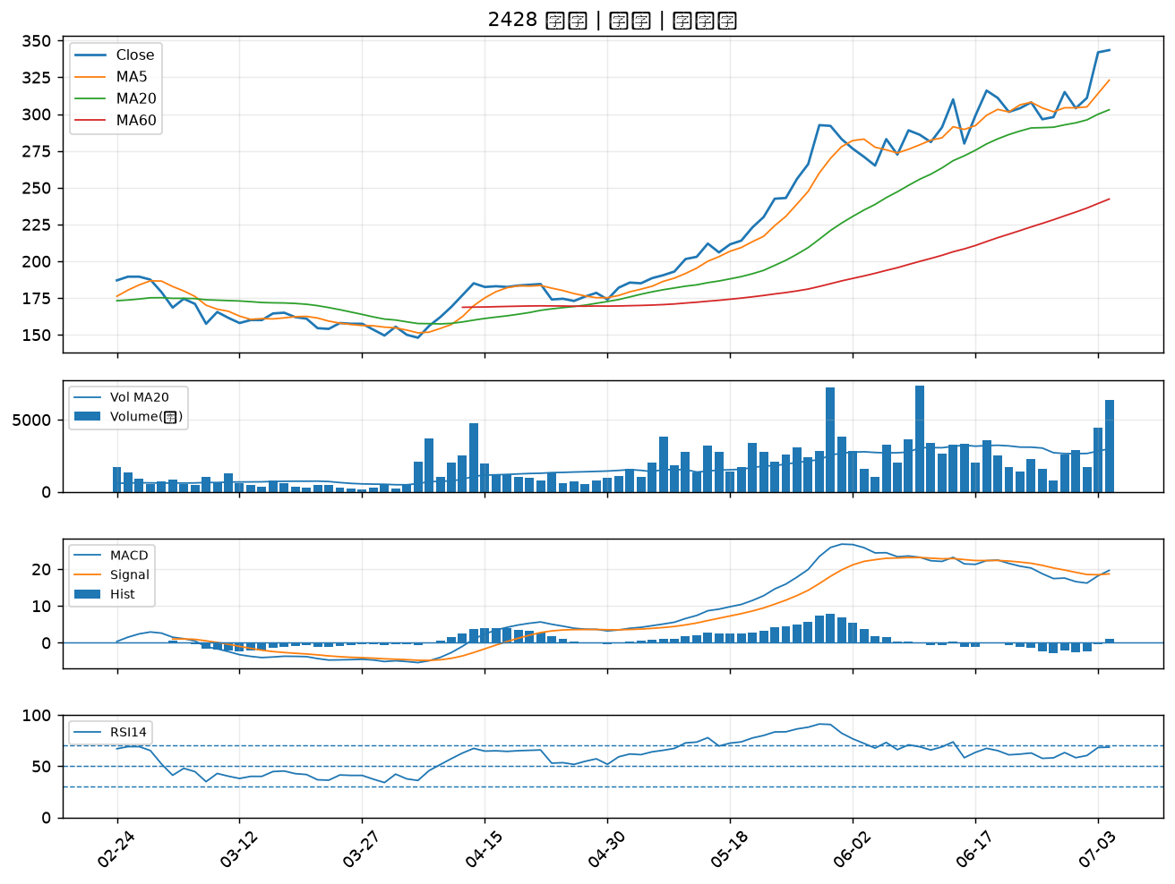

6129 普誠｜A級
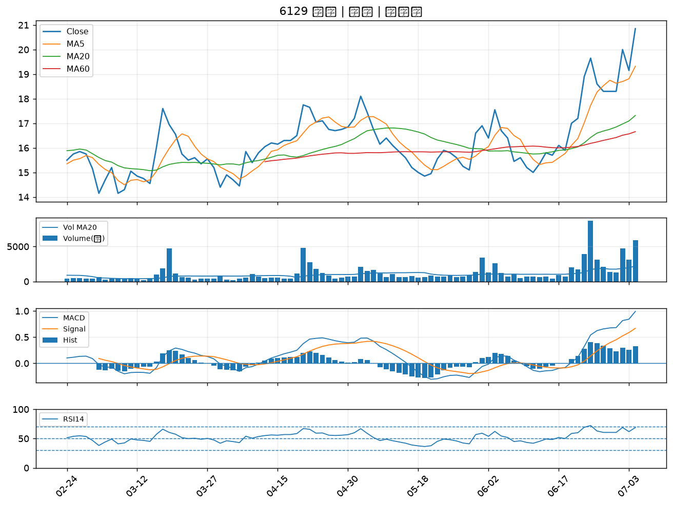

2390 云辰｜A級
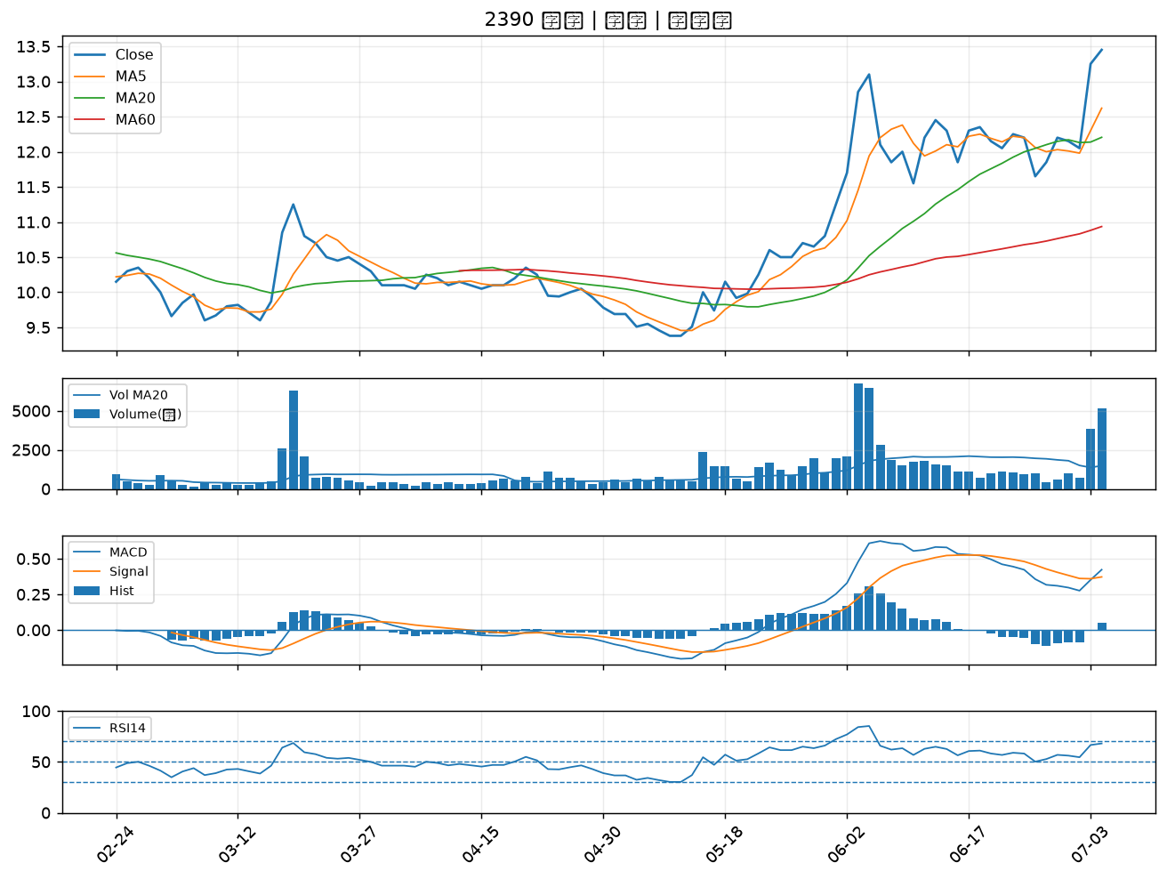

5299 杰力｜A級
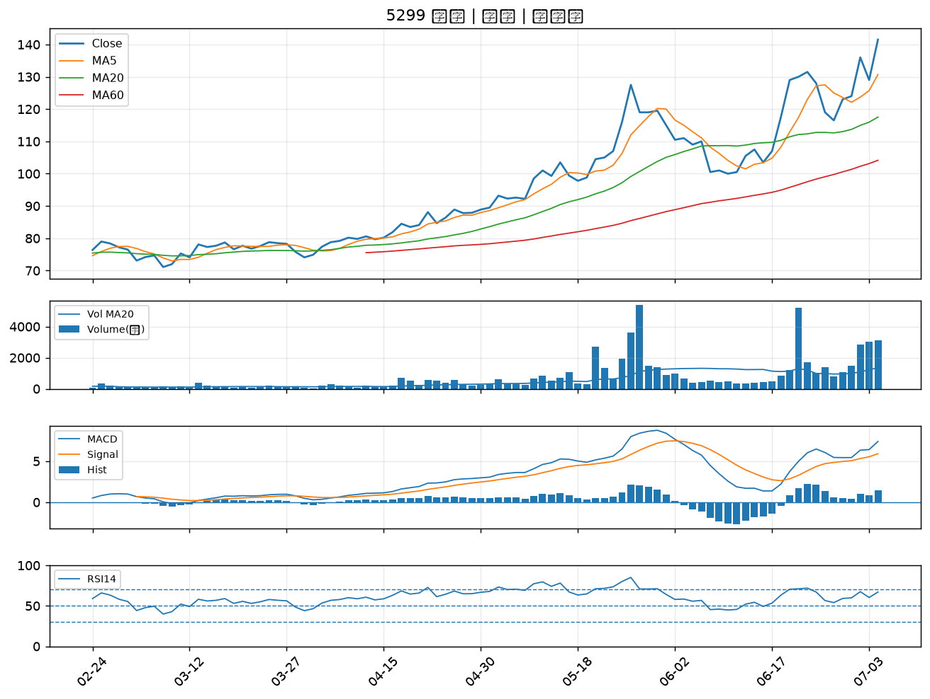

6109 亞元｜A級
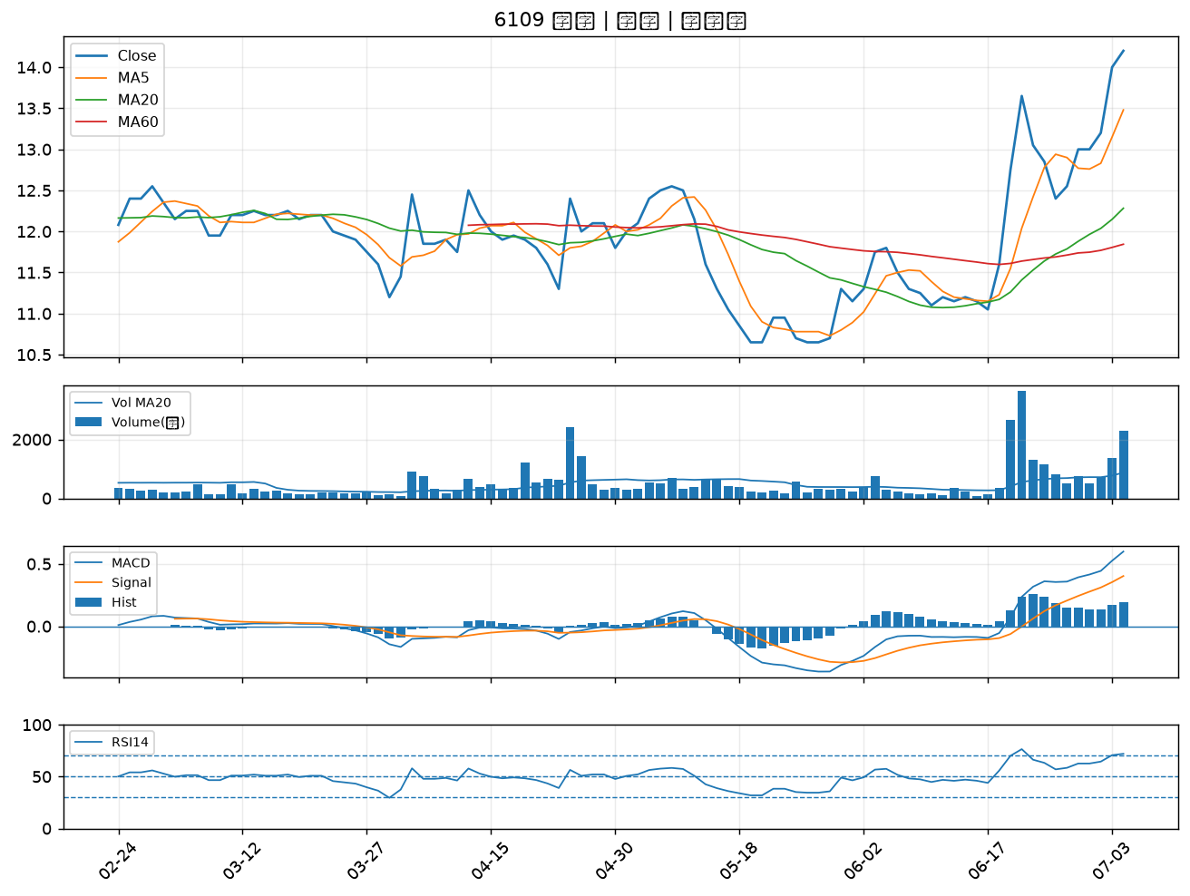

1762 中化生｜A級
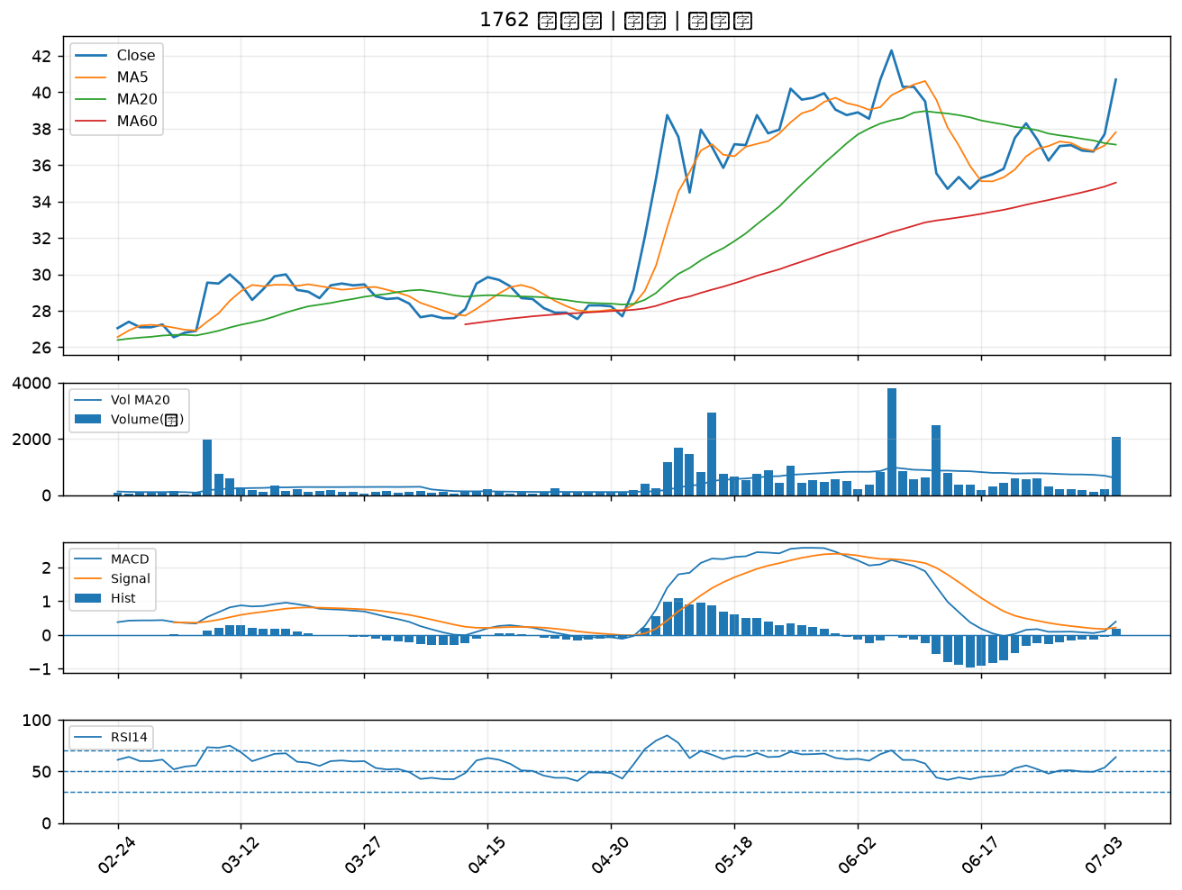

3176 基亞｜A級
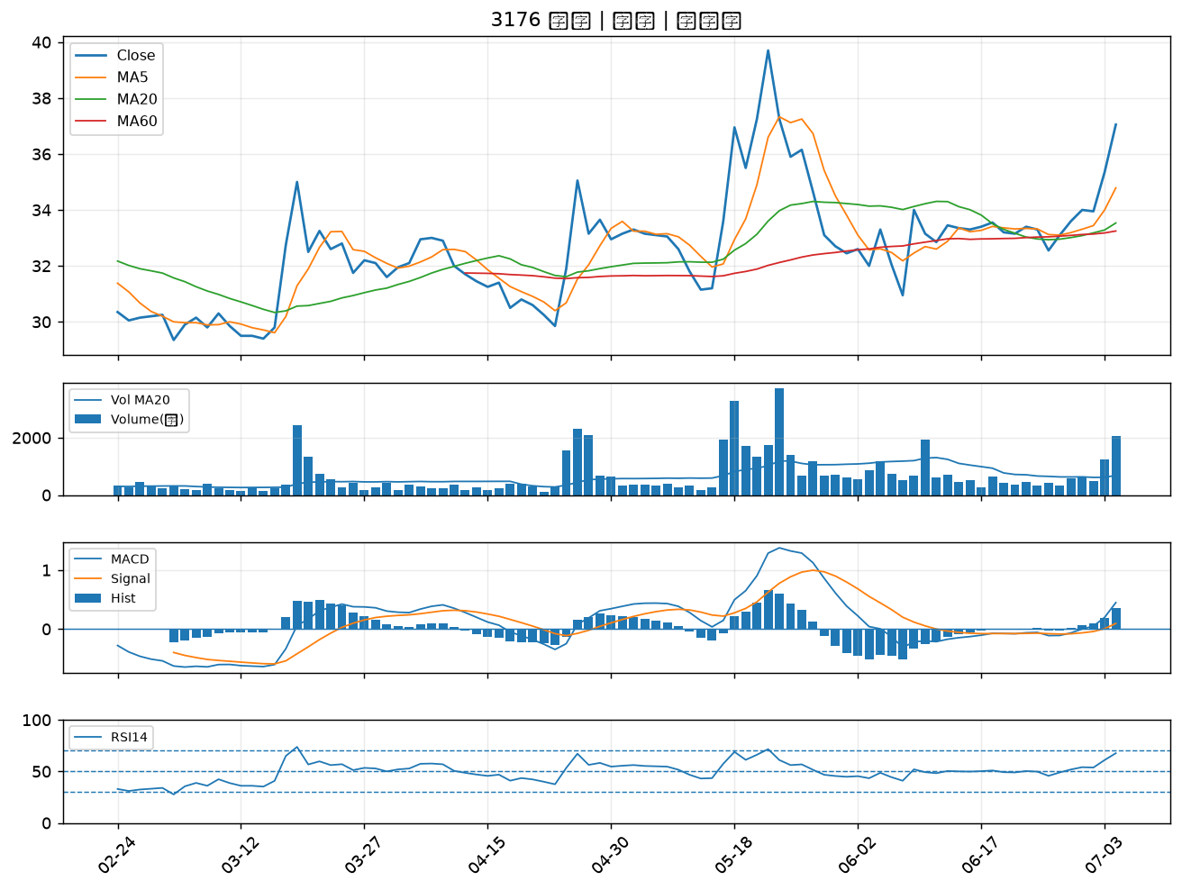

1310 台苯｜A級
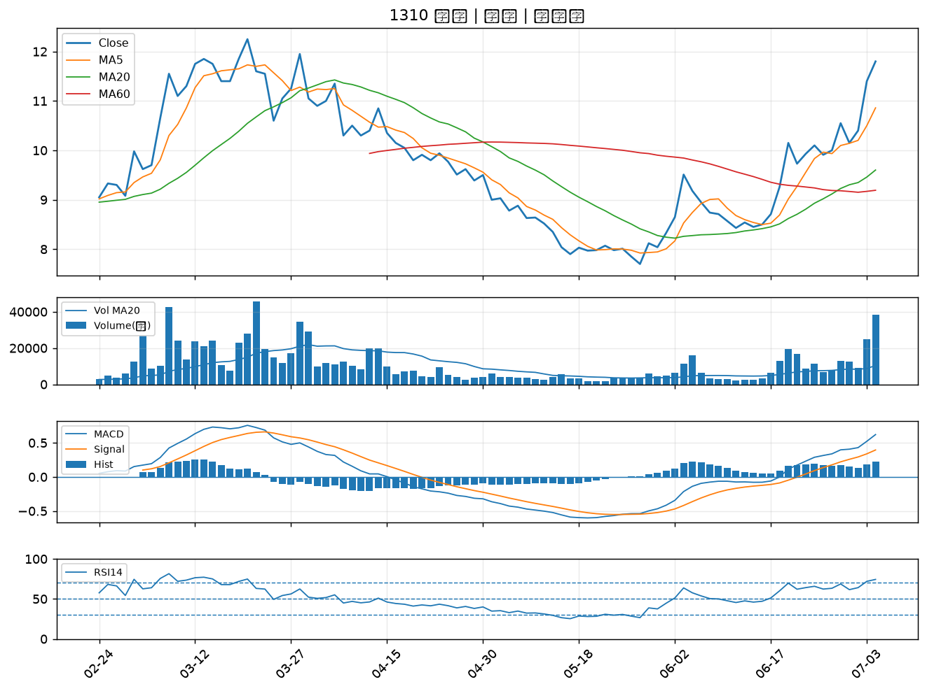

6781 AES-KY｜A級
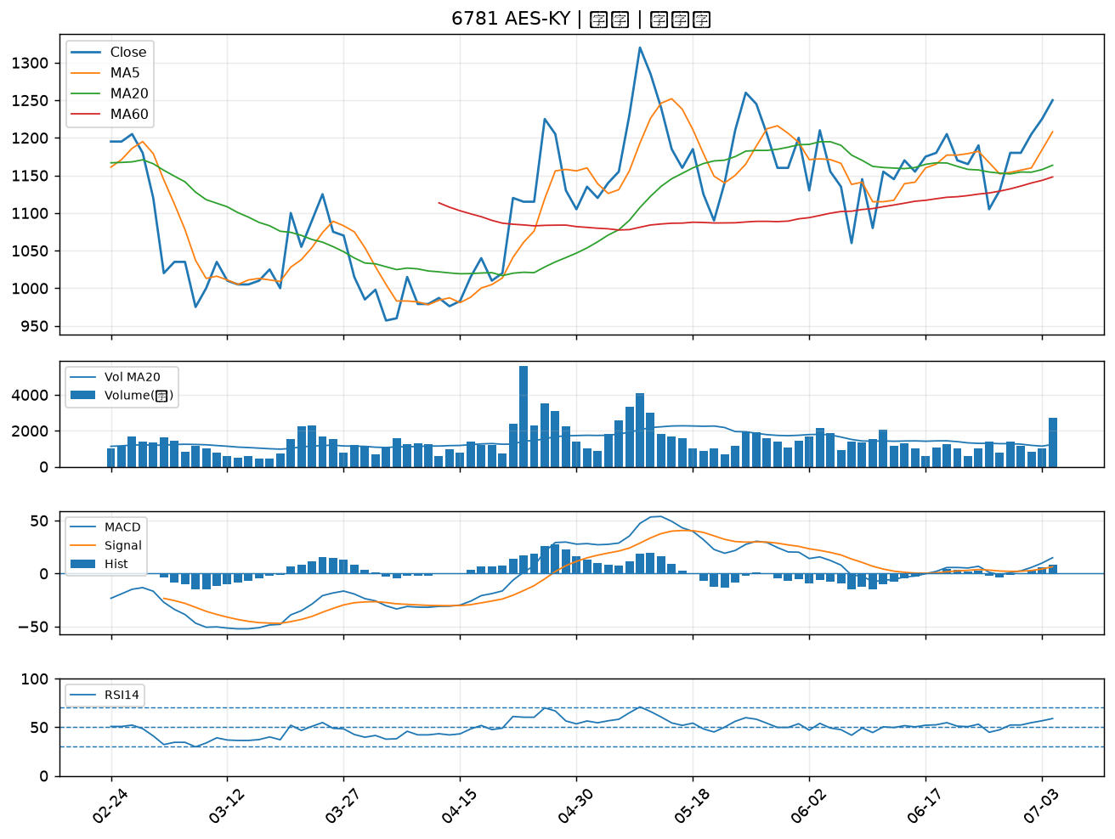

2399 映泰｜A級
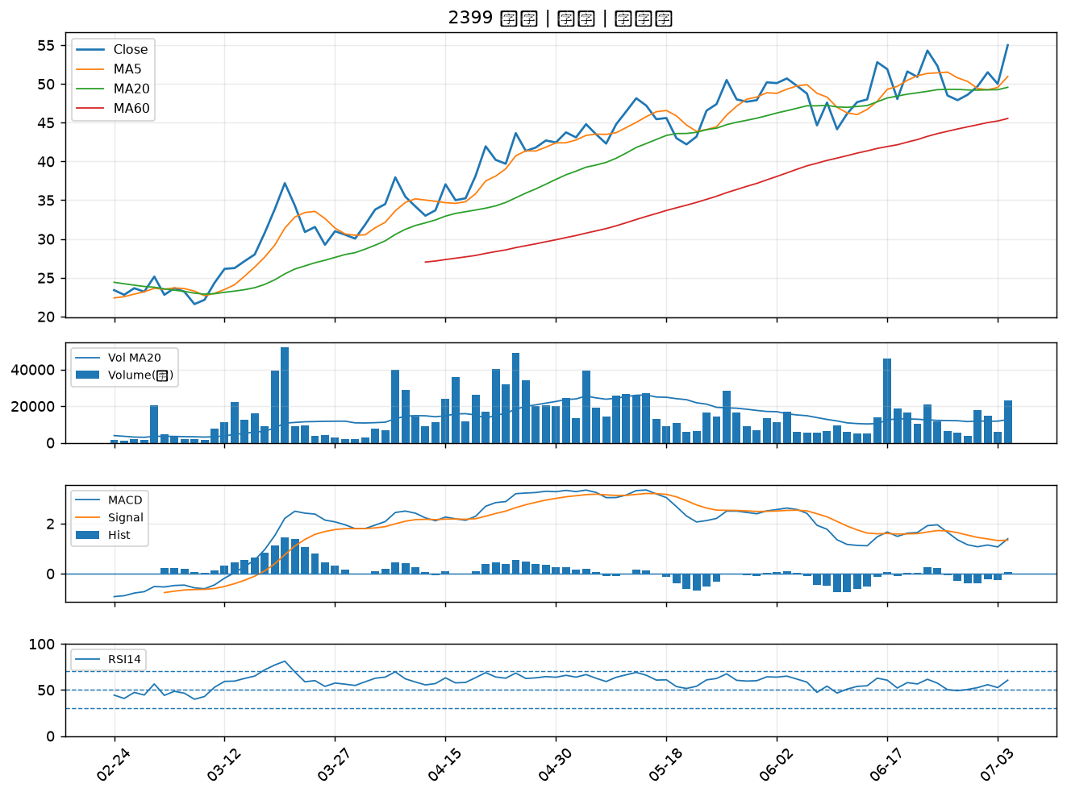

1727 中華化｜A級
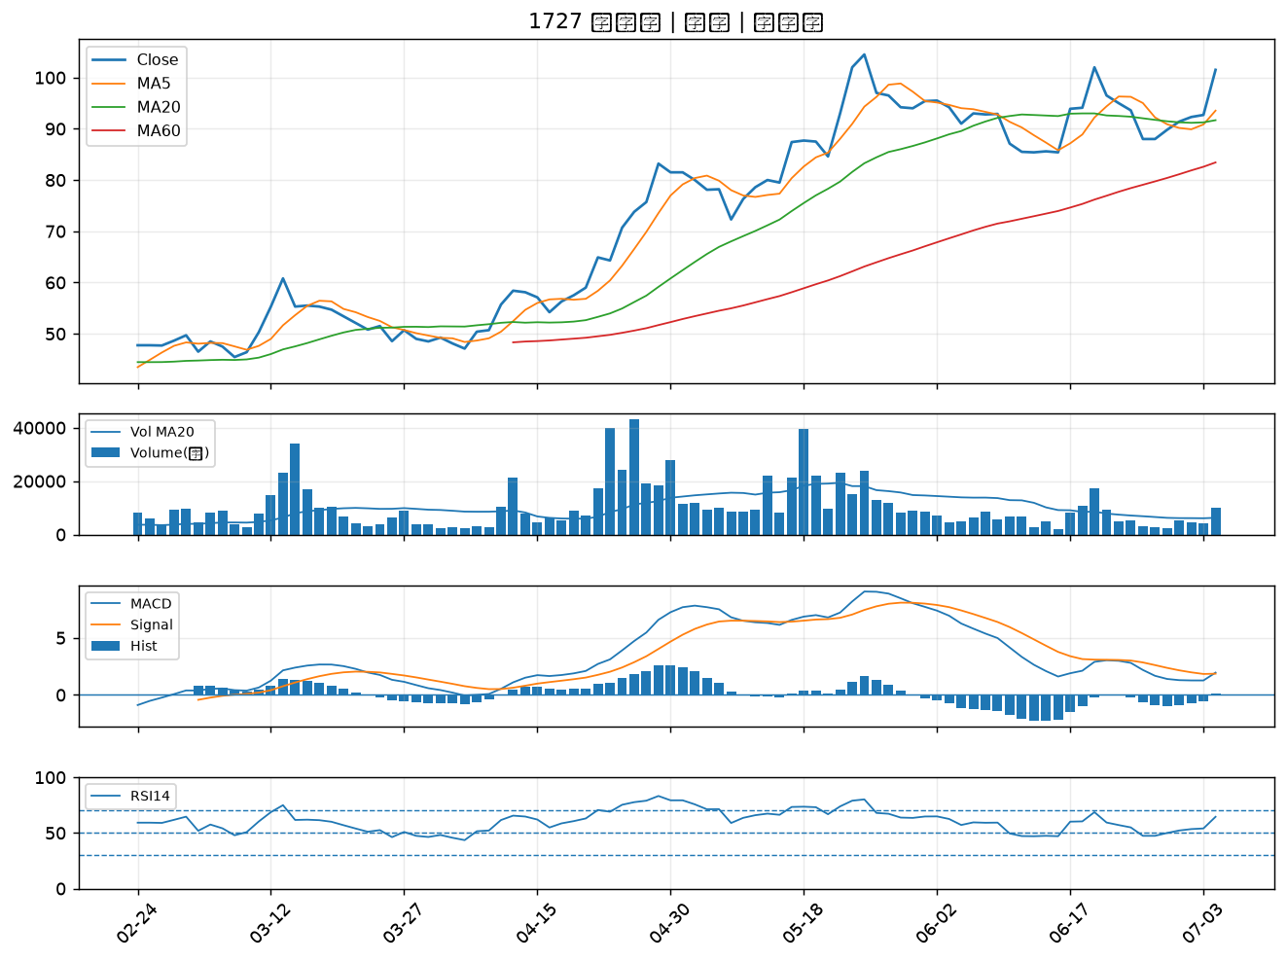

2351 順德｜A級
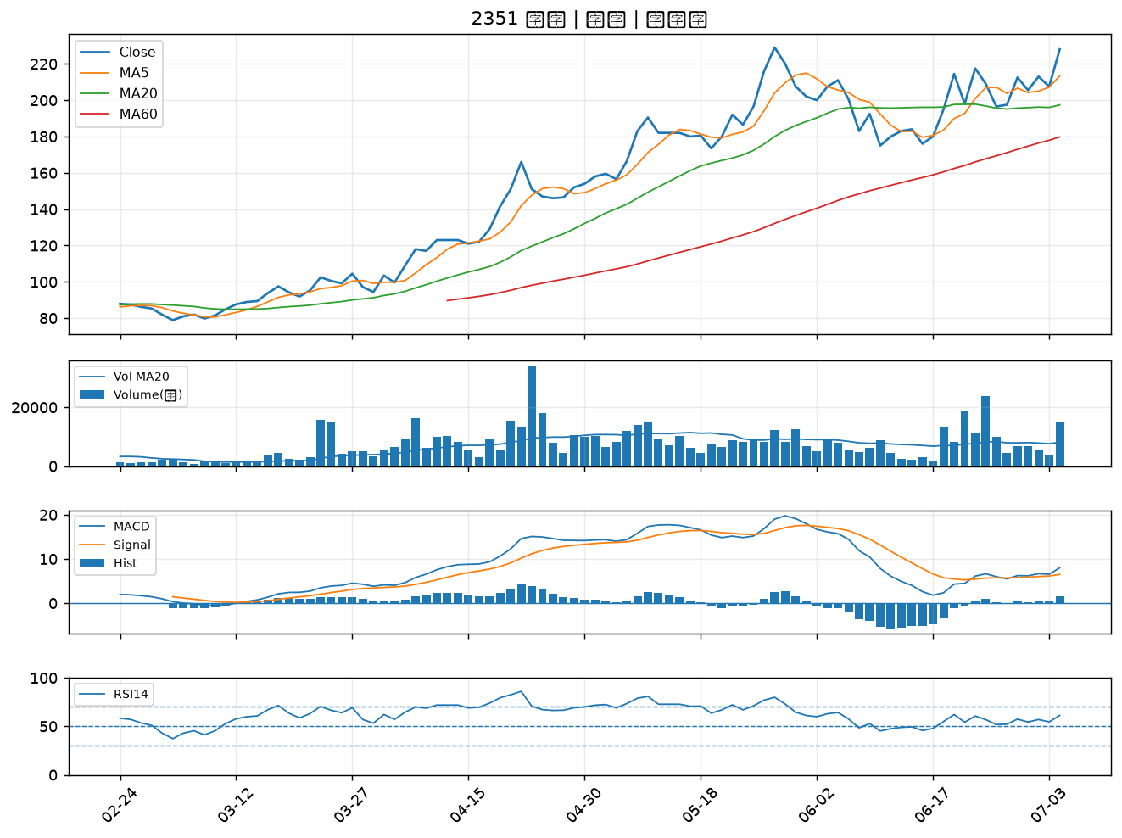

6290 良維｜A級
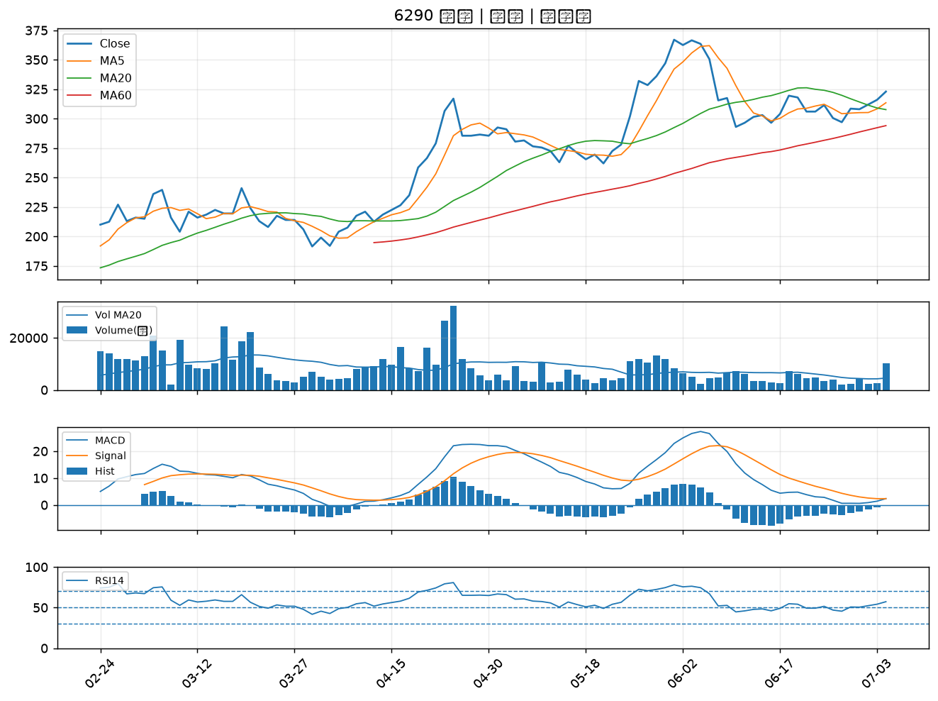

3015 全漢｜A級
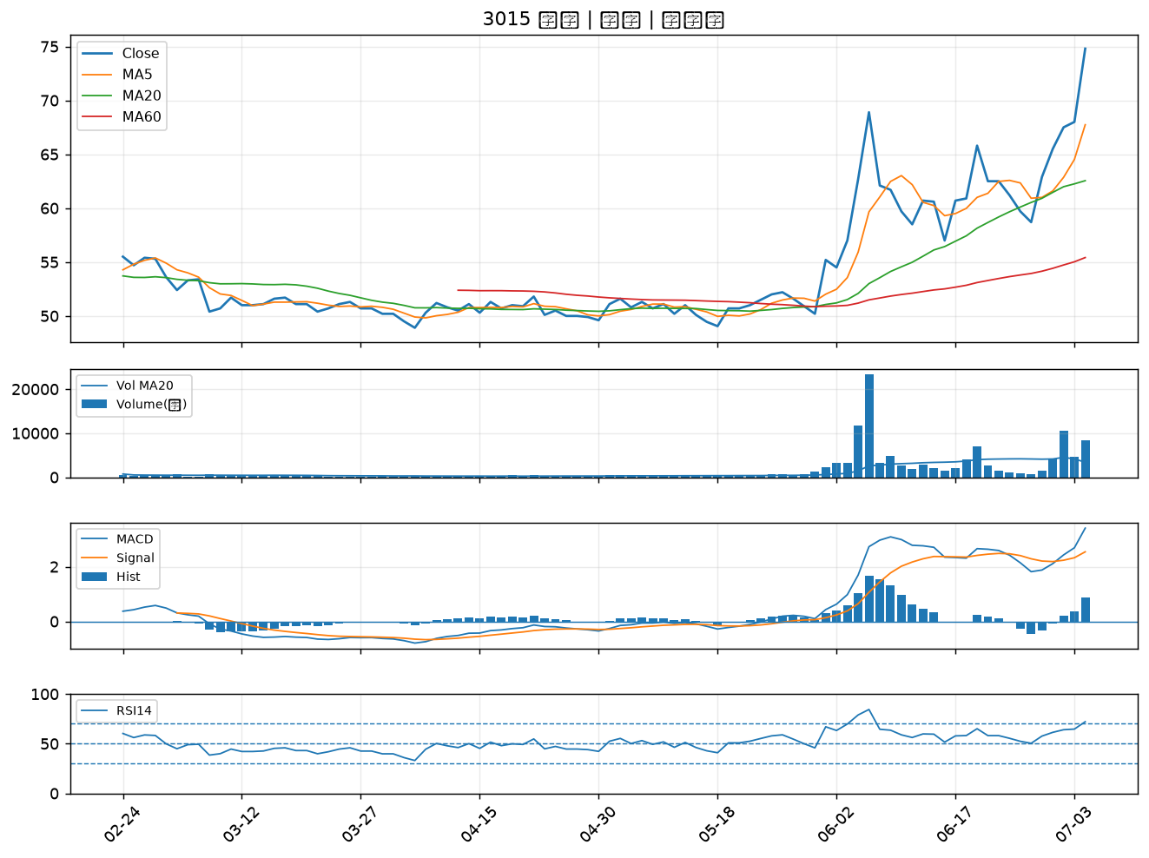

1563 巧新｜A級
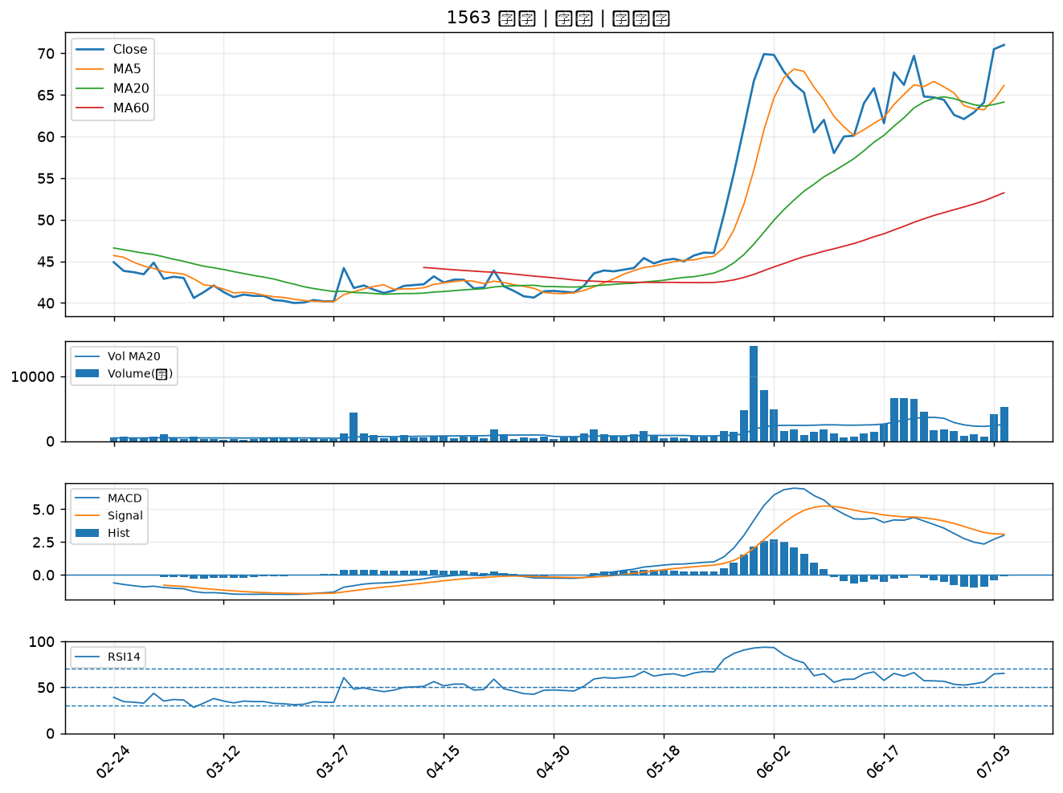

6179 亞通｜A級
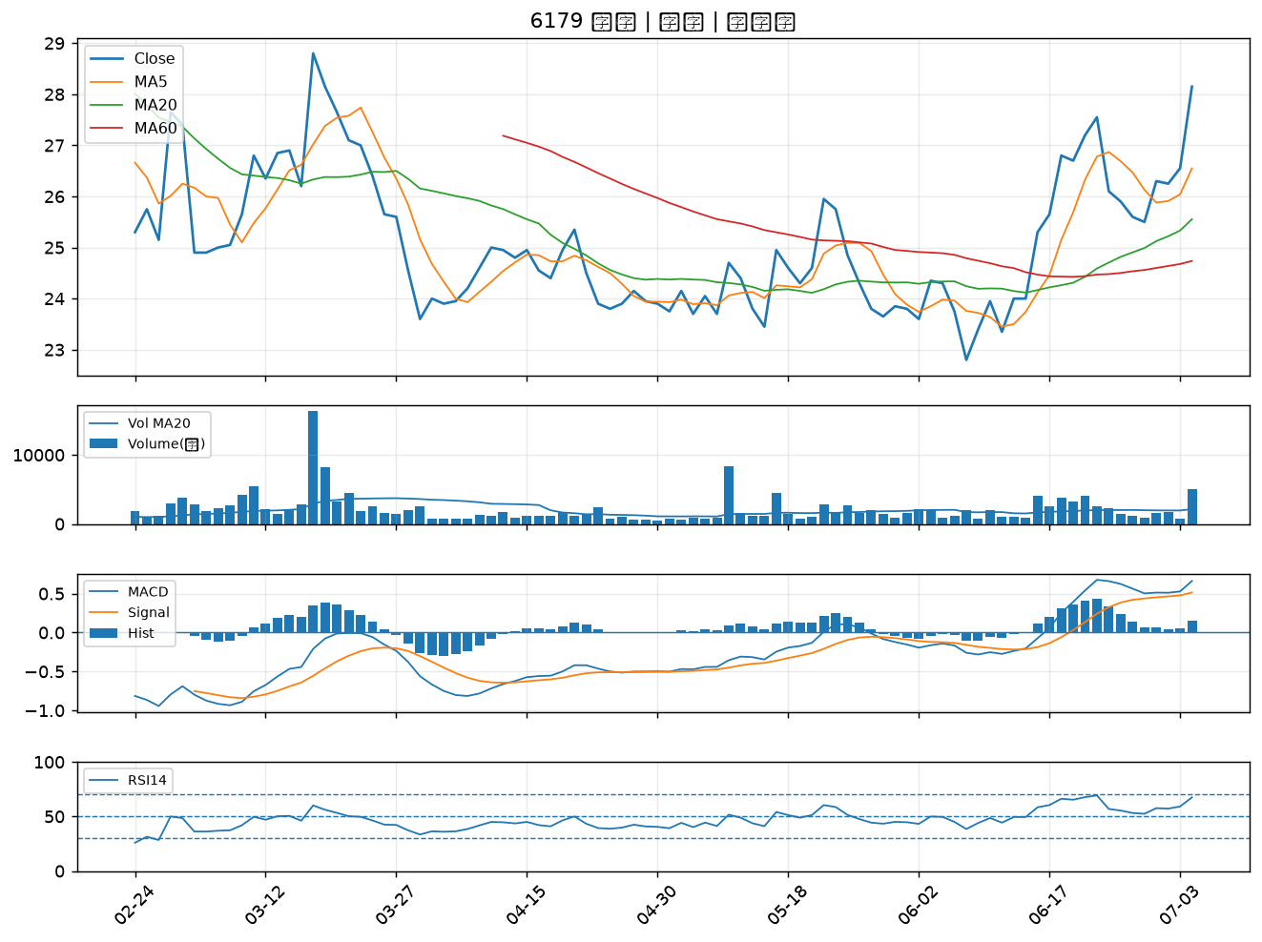

1907 永豐餘｜A級

